534955.901
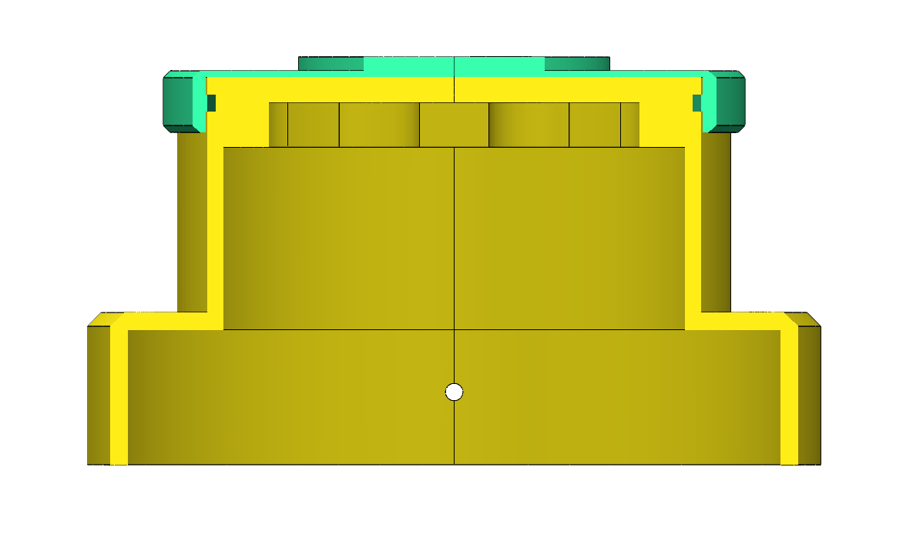
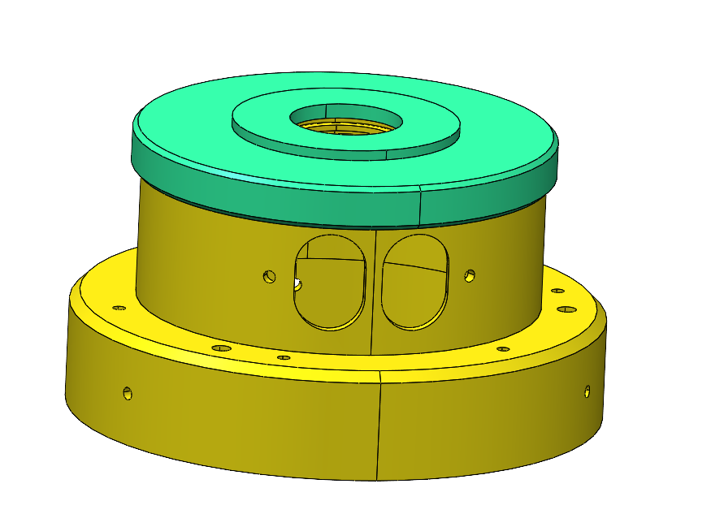
以下由業務單位填寫
圖面資訊 (業務填寫)
客戶代號 | FTA01 | 數量 | 30 |  |  |  |  |  |  |  | 備註
收圖日期 | 4/21/2026 | 主件規格 | 534955.901 | 版次 | 10 | 材料 | 303 SST | 表面處理 | 所有外表面必須無刮痕，表面粗糙度最大為 Ra 0.8 RMS，並採用環形紋路。
組合件 (是/否) | 是 | 子件1規格 | 534955.001 | 版次 | 10 | 材料 |  | 表面處理
組合件數 |  | 子件2規格 | 534955.002 | 版次 | 10 | 材料 |  | 表面處理
以下由工程單位填寫
材料資訊1 (若為替代料一律先行詢問客戶同意後再進行詢價)
材料規格 | Ø 108 *60 mm 無CU (圖面規格 534955.001) |  |  |  |  | 是否為替代料(是/否) |  | 備註
廠商 | 津展 110*60 mm (無消磁) | 單價/單位 | 677 NTD/ 1PCS | 交期 |  | 其他延伸費用
材料資訊2 (若為替代料一律先行詢問客戶同意後再進行詢價)
材料規格 | Ø 86 *15 mm 無CU (圖面規格 534955.002) |  |  |  |  | 是否為替代料(是/否) |  | 備註
廠商 | 津展 90*15 mm (無消磁) | 單價/單位 | 138 NTD/ 1PCS | 交期 |  | 其他延伸費用
材料資訊3 (若為替代料一律先行詢問客戶同意後再進行詢價)
材料規格 |  |  |  |  |  | 是否為替代料(是/否) |  | 備註
廠商 |  | 單價/單位 |  | 交期 |  | 其他延伸費用
材料資訊4 (若為替代料一律先行詢問客戶同意後再進行詢價)
材料規格 |  |  |  |  |  | 是否為替代料(是/否) |  | 備註
廠商 |  | 單價/單位 |  | 交期 |  | 其他延伸費用
材料資訊5 (若為替代料一律先行詢問客戶同意後再進行詢價)
材料規格 |  |  |  |  |  | 是否為替代料(是/否) |  | 備註
廠商 |  | 單價/單位 |  | 交期 |  | 其他延伸費用
外購物料清單資訊
項次 | 項目 | 廠商 | 單價/單位 | 交期 | 其他延伸費用(項目/價格) | 備註
1
2
3
4
5
6
7
8
9
10
主件製程資訊
廠內加工資訊 |  |  |  |  |  |  | 外發廠商資訊
規格：534955.001 | 機台/製程 | 時間(分) | 設定時間(時) | 備註 |  |  | 外發廠商/製程 | 單價/單位 | 交期 | 其他延伸費用 (項目/價格) |  | 備註
OP1 | CNC13.16 | 15分 | 打樣 4小時 量產 4小時 | 1.機台:13.16 2.難度:2 3.駕機數量:共12
OP2 | CNC19-22-23 | 140分 | 打樣 5天 量產 20小時 | 1.機台:19.22.23 2.難度:4 3.駕機數量:共12
OP3 | 去毛邊 | 4.5分
OP4 | 超音波清洗
OP5 | 後製程處理 | 4分 |  | 塗漆標示溝1.0處(黑色) |  |  | 雄港 雙液環氧樹脂，顏色為黑色，強度較高，混和後完整固化約24小 50ml =1支 ….550元 可使用30pcs
OP6 | QC內
OP7
OP8
OP9
子件製程資訊1
廠內加工資訊 |  |  |  |  |  |  | 外發廠商資訊
規格：534955.002 | 機台/製程 | 時間(分) | 設定時間(時) | 備註 |  |  | 外發廠商/製程 | 單價/單位 | 交期 | 其他延伸費用 (項目/價格) |  | 備註
OP1 | CNC13.16 | 20分 | 打樣 8小時 量產8小時 | 1.機台:13.16 2.難度:3 3.駕機數量:共12
OP2 | CNC13.16 | 15分 | 打樣 8小時 量產8小時 | 1.機台:13.16 2.難度:3 3.駕機數量:共12
OP3 | 去毛邊
OP4 | 超音波清洗
OP5 | QC內
OP9
OP6
OP7
OP8

主件製程資訊1
廠內加工資訊 |  |  |  |  |  |  | 外發廠商資訊
規格：534955.901 | 機台/製程 | 時間(分) | 設定時間(時) | 備註 |  |  | 外發廠商/製程 | 單價/單位 | 交期 | 其他延伸費用 (項目/價格) |  | 備註
OP1 | 組裝 | 3分
OP2 | QC內 |  |  | 組裝鎖緊後.綠色.002孔內底面 須貼緊.001端面無間隙(如剖面所示)
OP3 | 包裝 |  |  | 工件外部防護建議EPE盒

其他資訊
刀具 | 60 PCS 10000元
治具 | (圖面規格 534955.001) 治具2顆 8小時 (放入內孔鎖M3螺絲.讓背主軸夾持用…工件太薄變形)…..一次性
一次性PIN | 永信報價牙規 $8500 45天 (GPNP M80*2.0-6H ANSI) $17000 95天 (GRNR M80*2.0-6g ANSI)
包材(需與廠內確認包材)
1 | 303 SST(無消磁)料
2
3
4
5

組裝鎖緊後.綠色.002孔內底面 須貼緊.001端面無間隙(如剖面所示)

534956.001
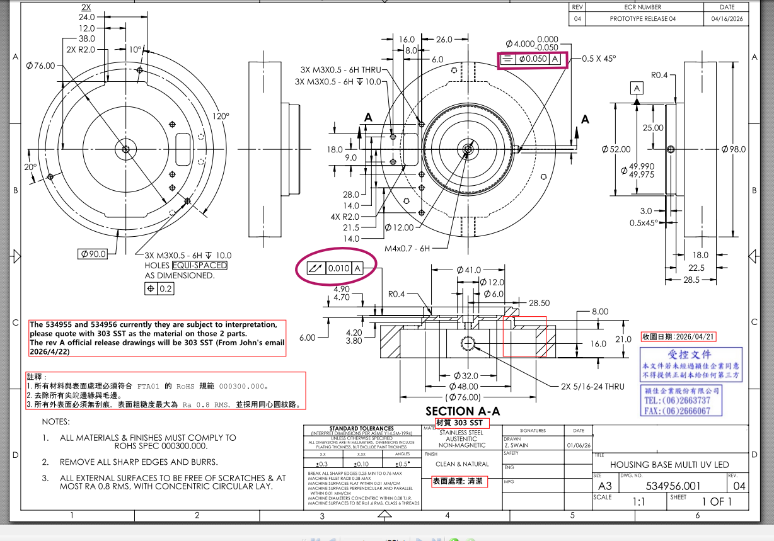
以下由業務單位填寫
圖面資訊 (業務填寫)
客戶代號 | FTA01 | 數量 | 30 |  |  |  |  |  |  |  | 備註
收圖日期 | 4/21/2026 | 主件規格 | 534956.001 | 版次 | 04 | 材料 | 303 SST | 表面處理 | 所有外表面必須無刮痕，表面粗糙度最大為 Ra 0.8 RMS，並採用環形紋路。
組合件 (是/否) | 否 | 子件1規格 |  | 版次 |  | 材料 |  | 表面處理
組合件數 |  | 子件2規格 |  | 版次 |  | 材料 |  | 表面處理
以下由工程單位填寫
材料資訊1 (若為替代料一律先行詢問客戶同意後再進行詢價)
材料規格 | Ø 100 *40 mm 無CU |  |  |  |  | 是否為替代料(是/否) |  | 備註
廠商 | 津展 100*40 mm (無消磁) | 單價/單位 | 387 NTD/ 1PCS | 交期 |  | 其他延伸費用
材料資訊2 (若為替代料一律先行詢問客戶同意後再進行詢價)
材料規格 |  |  |  |  |  | 是否為替代料(是/否) |  | 備註
廠商 | 金煜 | 單價/單位 |  | 交期 |  | 其他延伸費用
材料資訊3 (若為替代料一律先行詢問客戶同意後再進行詢價)
材料規格 |  |  |  |  |  | 是否為替代料(是/否) |  | 備註
廠商 |  | 單價/單位 |  | 交期 |  | 其他延伸費用
材料資訊4 (若為替代料一律先行詢問客戶同意後再進行詢價)
材料規格 |  |  |  |  |  | 是否為替代料(是/否) |  | 備註
廠商 |  | 單價/單位 |  | 交期 |  | 其他延伸費用
材料資訊5 (若為替代料一律先行詢問客戶同意後再進行詢價)
材料規格 |  |  |  |  |  | 是否為替代料(是/否) |  | 備註
廠商 |  | 單價/單位 |  | 交期 |  | 其他延伸費用
外購物料清單資訊
項次 | 項目 | 廠商 | 單價/單位 | 交期 | 其他延伸費用(項目/價格) | 備註
1
2
3
4
5
6
7
8
9
10
主件製程資訊
廠內加工資訊 |  |  |  |  |  |  | 外發廠商資訊
規格： | 機台/製程 | 時間(分) | 設定時間(時) | 備註 |  |  | 外發廠商/製程 | 單價/單位 | 交期 | 其他延伸費用 (項目/價格) |  | 備註
OP1 | CNC13.16 | 15分 | 打樣 4小時 量產 4小時 | 1.機台:13.16 2.難度:2 3.駕機數量:共12
OP2 | CNC19-22-23 | 140分 | 打樣 5天 量產 20小時 | 1.機台:19.22.23 2.難度:4 3.駕機數量:共12
OP3 | 去毛邊 | 4.5分
OP4 | 超音波清洗
OP5 | QC內
OP9 | 包裝
OP6
OP7
OP8
OP9
子件製程資訊1
廠內加工資訊 |  |  |  |  |  |  | 外發廠商資訊
規格： | 機台/製程 | 時間(分) | 設定時間(時) | 備註 |  |  | 外發廠商/製程 | 單價/單位 | 交期 | 其他延伸費用 (項目/價格) |  | 備註
OP1
OP2
OP3
OP4
OP5
OP9
OP6
OP7
OP8
OP9
其他資訊
刀具 | 60 PCS 10000元
治具
一次性PIN
包材(需與廠內確認包材)
1
2 | 總偏擺0.01放寬到0.04 對稱度放寬到0.1 (ACHB - 紫色框處.用放寬公差報價.)
3 | 303 SST(無消磁)料
4
5

534969.002
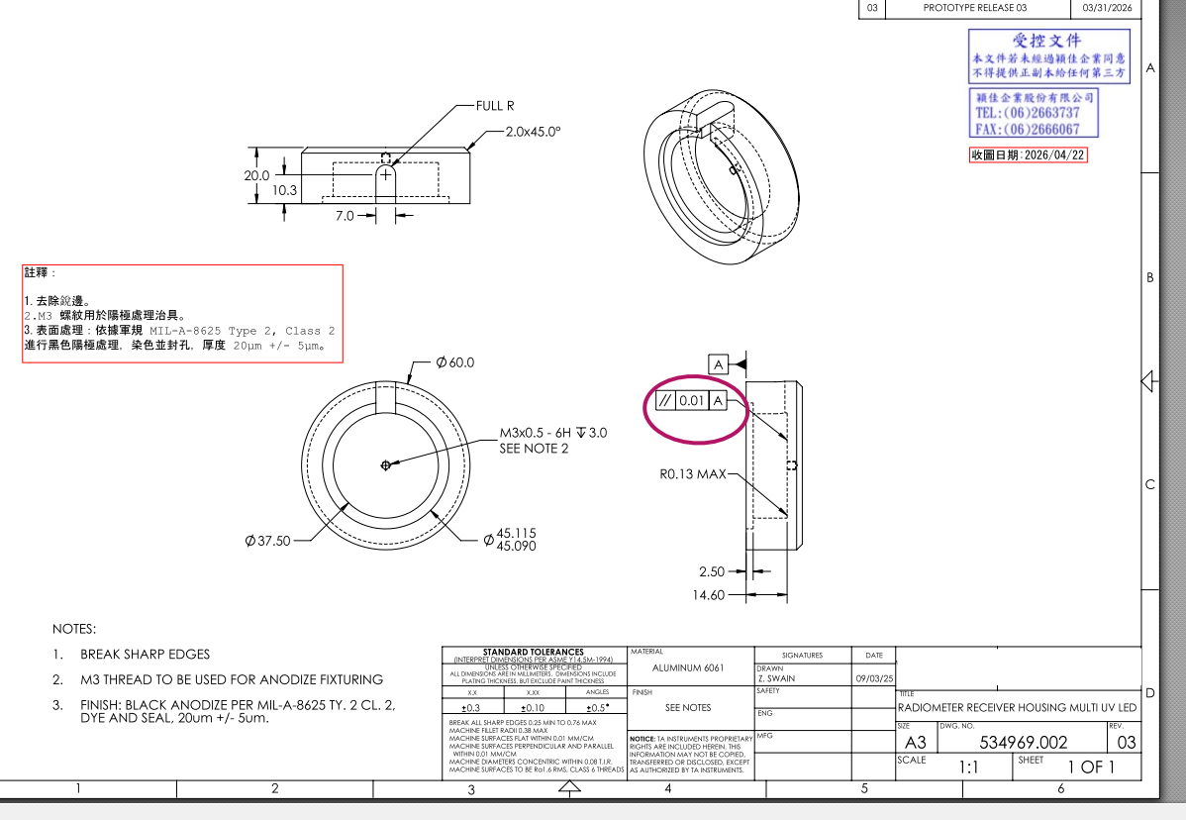
以下由業務單位填寫
圖面資訊 (業務填寫)
客戶代號 | FTA01 | 數量 | 30 |  |  |  |  |  |  |  | 備註
收圖日期 | 4/21/2026 | 主件規格 | 534969.002 | 版次 | 03 | 材料 | AL 6061 | 表面處理 | 表面處理：依據軍規 MIL-A-8625 Type 2, Class 2 進行黑色陽極處理，染色並封孔，厚度 20μm +/- 5μm。
組合件 (是/否) | 否 | 子件1規格 |  | 版次 |  | 材料 |  | 表面處理
組合件數 |  | 子件2規格 |  | 版次 |  | 材料 |  | 表面處理
以下由工程單位填寫
材料資訊1 (若為替代料一律先行詢問客戶同意後再進行詢價)
材料規格 | Ø62 750mm |  |  |  |  | 是否為替代料(是/否) |  | 備註 | 1支料約26 pcs
廠商 | 亞律渼 Ø63.5*750 mm | 單價/單位 | 1支料=1316元 | 交期 | 5-7 天 | 其他延伸費用
材料資訊2 (若為替代料一律先行詢問客戶同意後再進行詢價)
材料規格 |  |  |  |  |  | 是否為替代料(是/否) |  | 備註
廠商 |  | 單價/單位 |  | 交期 |  | 其他延伸費用
材料資訊3 (若為替代料一律先行詢問客戶同意後再進行詢價)
材料規格 |  |  |  |  |  | 是否為替代料(是/否) |  | 備註
廠商 |  | 單價/單位 |  | 交期 |  | 其他延伸費用
材料資訊4 (若為替代料一律先行詢問客戶同意後再進行詢價)
材料規格 |  |  |  |  |  | 是否為替代料(是/否) |  | 備註
廠商 |  | 單價/單位 |  | 交期 |  | 其他延伸費用
材料資訊5 (若為替代料一律先行詢問客戶同意後再進行詢價)
材料規格 |  |  |  |  |  | 是否為替代料(是/否) |  | 備註
廠商 |  | 單價/單位 |  | 交期 |  | 其他延伸費用
外購物料清單資訊
項次 | 項目 | 廠商 | 單價/單位 | 交期 | 其他延伸費用(項目/價格) | 備註
1
2
3
4
5
6
7
8
9
10
主件製程資訊
廠內加工資訊 |  |  |  |  |  |  | 外發廠商資訊
規格： | 機台/製程 | 時間(分) | 設定時間(時) | 備註 |  |  | 外發廠商/製程 | 單價/單位 | 交期 | 其他延伸費用 (項目/價格) |  | 備註
OP1 | CNC19.22.23 | 25分 | 打樣 3天 量產 8小時 | 1.機台:19.22.23 2.難度:3 3.駕機數量:共10
OP2 | 去毛邊 | 2.5分
OP3 | 超音波清洗
OP4 | QC內
OP5 | 外發包裝
OP6 |  |  |  | 依據 MIL-A-8625 Type 2, Class 2 進行黑色陽極處理，染色並封孔，厚度 20μm +/- 5μm |  |  | 表面處理 美上鎂 | 46 NTD/1pcs | 下單後確認 | 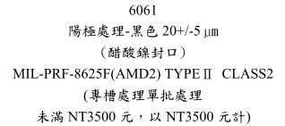
OP7 | QC外
OP8 | 包裝
OP9
子件製程資訊1
廠內加工資訊 |  |  |  |  |  |  | 外發廠商資訊
規格： | 機台/製程 | 時間(分) | 設定時間(時) | 備註 |  |  | 外發廠商/製程 | 單價/單位 | 交期 | 其他延伸費用 (項目/價格) |  | 備註
OP1
OP2
OP3
OP4
OP5
OP9
OP6
OP7
OP8
OP9
其他資訊
刀具 | 100pcs 6000元
治具
一次性PIN
包材(需與廠內確認包材)
1
2 | , 平行度0.01放寬到0.02 方式報價 (如紫框處)
3
4
5

